Buget nuntă
Buget
Nunta
Unde ajung banii
 | Estimat | Real | Peste/Sub
Total cheltuieli | 10.00 lei | 10.00 lei | 0.00 lei

 | Estimat | Real | Peste/Sub
Îmbrăcăminte
Inel de logodnă | 1.00 lei | 1.00 lei | 0.00 lei
Verighete | 0.00 lei | 0.00 lei | 0.00 lei
Rochia de mireasă | 0.00 lei | 0.00 lei | 0.00 lei
Voal/podoabă pentru cap | 0.00 lei | 0.00 lei | 0.00 lei
Pantofi | 0.00 lei | 0.00 lei | 0.00 lei
Bijuterii | 0.00 lei | 0.00 lei | 0.00 lei
Jartieră | 0.00 lei | 0.00 lei | 0.00 lei
Ciorapi | 0.00 lei | 0.00 lei | 0.00 lei
Costumul mirelui | 0.00 lei | 0.00 lei | 0.00 lei
Pantofii mirelui | 0.00 lei | 0.00 lei | 0.00 lei
Altele_______________________ | 0.00 lei | 0.00 lei | 0.00 lei
Total îmbrăcăminte | 1.00 lei | 1.00 lei | 0.00 lei |  | Estimat | Real | Peste/Sub
 |  |  |  | Decorațiuni
 |  |  |  | Panglici festive pentru băncile din biserică/alte scaune | 1.00 lei | 1.00 lei | 0.00 lei
 | Estimat | Real | Peste/Sub | Decorațiuni pentru mese (fără flori) | 0.00 lei | 0.00 lei | 0.00 lei
Cadouri |  |  |  | Lumânări | 0.00 lei | 0.00 lei | 0.00 lei
Participanți | 1.00 lei | 1.00 lei | 0.00 lei | Iluminare | 0.00 lei | 0.00 lei | 0.00 lei
Mireasa și mirele | 0.00 lei | 0.00 lei | 0.00 lei | Baloane | 0.00 lei | 0.00 lei | 0.00 lei
Părinți | 0.00 lei | 0.00 lei | 0.00 lei | Altele________________ | 0.00 lei | 0.00 lei | 0.00 lei
Cititori/alți participanți | 0.00 lei | 0.00 lei | 0.00 lei | Total decorațiuni | 1.00 lei | 1.00 lei | 0.00 lei
Altele________________ | 0.00 lei | 0.00 lei | 0.00 lei
Total cadouri | 1.00 lei | 1.00 lei | 0.00 lei
 |  |  |  |  | Estimat | Real | Peste/Sub
 |  |  |  | Flori
 | Estimat | Real | Peste/Sub | Buchete | 1.00 lei | 1.00 lei | 0.00 lei
Muzică |  |  |  | Cocarde | 0.00 lei | 0.00 lei | 0.00 lei
Muzicieni pentru ceremonie | 1.00 lei | 1.00 lei | 0.00 lei | Ornamente florale | 0.00 lei | 0.00 lei | 0.00 lei
Trupă/DJ pentru recepție | 0.00 lei | 0.00 lei | 0.00 lei | Ceremonia | 0.00 lei | 0.00 lei | 0.00 lei
Altele________________ | 0.00 lei | 0.00 lei | 0.00 lei | Recepție | 0.00 lei | 0.00 lei | 0.00 lei
Total muzică | 1.00 lei | 1.00 lei | 0.00 lei | Altele________________ | 0.00 lei | 0.00 lei | 0.00 lei
 |  |  |  | Total flori | 1.00 lei | 1.00 lei | 0.00 lei

 | Estimat | Real | Peste/Sub
Recepție (fără muzică și decorațiuni) |  |  |  |  | Estimat | Real | Peste/Sub
Tarife sală/locație | 1.00 lei | 1.00 lei | 0.00 lei | Fotografie / Filmare
Mese și scaune | 0.00 lei | 0.00 lei | 0.00 lei | Fotograf | 1.00 lei | 1.00 lei | 0.00 lei
Mâncăruri | 0.00 lei | 0.00 lei | 0.00 lei | Videograf | 0.00 lei | 0.00 lei | 0.00 lei
Băuturi | 0.00 lei | 0.00 lei | 0.00 lei | Cabina foto | 0.00 lei | 0.00 lei | 0.00 lei
Pânză | 0.00 lei | 0.00 lei | 0.00 lei | Video Booth 360 | 0.00 lei | 0.00 lei | 0.00 lei
Tort | 0.00 lei | 0.00 lei | 0.00 lei |  | 0.00 lei | 0.00 lei | 0.00 lei
Favoruri | 0.00 lei | 0.00 lei | 0.00 lei | Altele_________________ | 0.00 lei | 0.00 lei | 0.00 lei
Personal și recompense | 0.00 lei | 0.00 lei | 0.00 lei | Total foto video | 1.00 lei | 1.00 lei | 0.00 lei
Altele_________________ | 0.00 lei | 0.00 lei | 0.00 lei
Total recepție | 1.00 lei | 1.00 lei | 0.00 lei
 |  |  |  |  | Estimat | Real | Peste/Sub
 |  |  |  | Papetărie/materiale imprimate
 | Estimat | Real | Peste/Sub | Invitații | 1.00 lei | 1.00 lei | 0.00 lei
Alte cheltuieli |  |  |  | Anunțuri | 0.00 lei | 0.00 lei | 0.00 lei
Preot oficiant | 1.00 lei | 1.00 lei | 0.00 lei | Cărți poștale de mulțumire | 0.00 lei | 0.00 lei | 0.00 lei
Tarife biserică/ceremonie | 0.00 lei | 0.00 lei | 0.00 lei | Papetărie personală | 0.00 lei | 0.00 lei | 0.00 lei
Coordonator nuntă | 0.00 lei | 0.00 lei | 0.00 lei | Carte de oaspeți | 0.00 lei | 0.00 lei | 0.00 lei
Repetiție cină | 0.00 lei | 0.00 lei | 0.00 lei | Programe | 0.00 lei | 0.00 lei | 0.00 lei
Petrecere de logodnă | 0.00 lei | 0.00 lei | 0.00 lei | Șervețele festive pentru mese | 0.00 lei | 0.00 lei | 0.00 lei
Petrecere de anunțare a nunții | 0.00 lei | 0.00 lei | 0.00 lei | Chibrituri | 0.00 lei | 0.00 lei | 0.00 lei
Rezervări salon | 0.00 lei | 0.00 lei | 0.00 lei | Scrieri caligrafice | 0.00 lei | 0.00 lei | 0.00 lei
Petrecerea burlacilor | 0.00 lei | 0.00 lei | 0.00 lei | Altele_________________ | 0.00 lei | 0.00 lei | 0.00 lei
Mic dejun | 0.00 lei | 0.00 lei | 0.00 lei | Total papetărie/materiale imprimate | 1.00 lei | 1.00 lei | 0.00 lei
Camere de hotel | 0.00 lei | 0.00 lei | 0.00 lei
Altele________________ | 0.00 lei | 0.00 lei | 0.00 lei
Total alte cheltuieli | 1.00 lei | 1.00 lei | 0.00 lei |  | Estimat | Real | Peste/Sub
 |  |  |  | Transport
 |  |  |  | Mașini tip limuzină/autobuz | 1.00 lei | 1.00 lei | 0.00 lei
 |  |  |  | Parcare | 0.00 lei | 0.00 lei | 0.00 lei
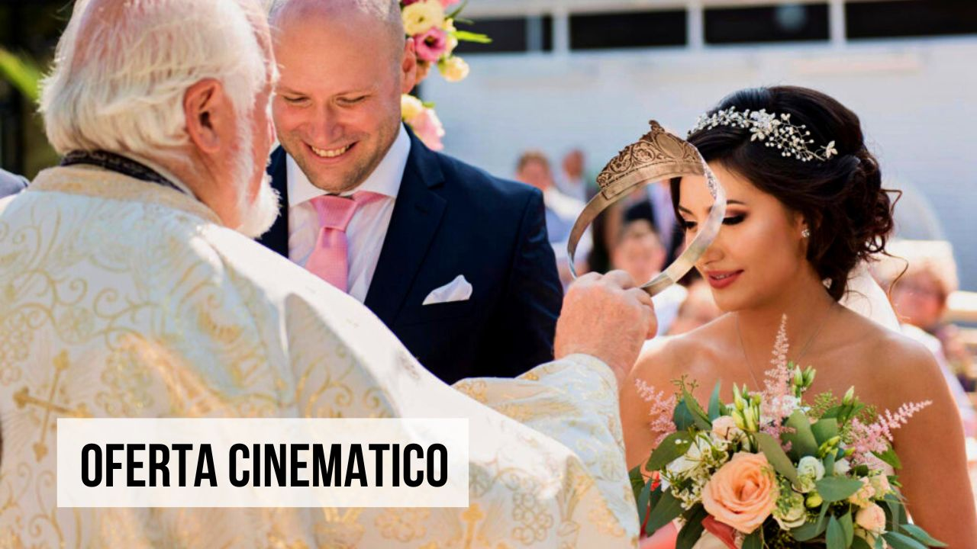
 |  |  |  | Taxiuri | 0.00 lei | 0.00 lei | 0.00 lei
 |  |  |  | Altele_________________ | 0.00 lei | 0.00 lei | 0.00 lei
 |  |  |  | Total transport | 1.00 lei | 1.00 lei | 0.00 lei

 |  |  |  |  | Categorie | Sumă
 |  |  |  |  | Îmbrăcăminte | 1.00 lei
 |  |  |  |  | Decorațiuni | 1.00 lei
 |  |  |  |  | Cadouri | 1.00 lei
 |  |  |  |  | Flori | 1.00 lei
 |  |  |  |  | Muzică | 1.00 lei
 |  |  |  |  | Foto Video | 1.00 lei
 |  |  |  |  | Recepție | 1.00 lei
 |  |  |  |  | Foaie de scris | 1.00 lei
 |  |  |  |  | Transport | 1.00 lei
 |  |  |  |  | Altele | 1.00 lei

